持込試料入力シート
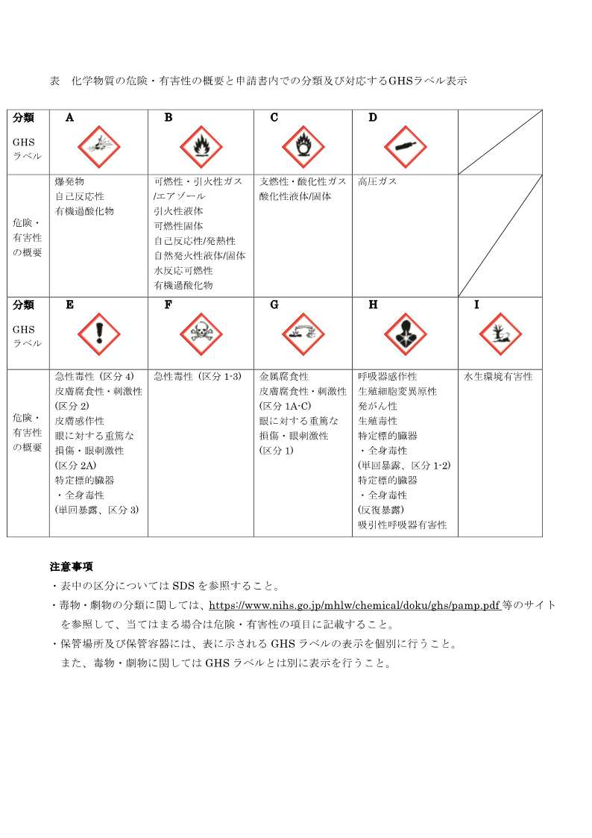
【他機関BL用】
提出日 |  |  |  | （SAGA-LS記入） 受付番号
実験課題名

実験責任者
（所属機関） |  |  | （氏名）

持込化学物質（測定試料、化学薬品、高圧ガス等）リスト

※申請期間内で持ち込まれる可能性のあるものはすべて記載ください。
※持ち込むすべての化学物質についてSDSを提出して下さい。（注：2ページ目に記載した例に従って記入し、行数不足時は追加してください。）
 | 名称 | 化学式 | 形態（外観） | 数・量・サイズ | 危険有害性分類 (分類、略号) | 対策 | 使用目的 | リスクレベル | 事前申請 有無
1
2
3
4
5
6
7
8
9
10
11
12
13
14
15
16
17
18
19
20
21
22
23
24
25
26
27
28
29
30

【記載例】
名称 |  | 略語等は使用せず、添付するSDSに記載された名称と整合させて下さい。
化学式 |  | 元素記号で表記し、組成やドープ量の異なる試料は別々に記入して下さい。
 |  | （記入例）酸化チタン TiO2、鉄 Fe 等。
 |  | 但し、生物試料の場合、名称は以下の形式で記入して下さい。
 |  | ① 「由来する生物種名・部位名等」
 |  | 由来する生物種名は、学名または標準和名。部位名等は、部位、組織、器官、物質名等。
 |  | （記入例）ウシ・骨、ミカン・葉、酵母S.cerevisiae・菌体、ミラクルフルーツ・Thaumatin、ウシ・胸腺DNA等。
 |  | ②「由来する生物種名と産物名(発現生物種名)」
 |  | 遺伝子組換産物等で由来する生物種と発現生物種が異なる場合、発現生物種名も記入して下さい。
 |  | （記入例）ヒト・リゾチーム(大腸菌発現)等。
 |  | ③試料中に試薬(固定化剤、緩衝剤および添加物等)が含まれる場合、それらの物質名(化学式)も併せて記入して下さい。
 |  | （記入例）リン酸ナトリウム緩衝液(Na2PO4)、塩化セシウム(CsCl)を含む等。
形態 （外観） |  | 測定試料等の形状や状態について記入して下さい。また、その物質を使用する際に入っている容器等があれば、外観として記入して下さい。
 |  | （記入例）薄膜(Siウエハ)、粉末(キャピラリ)、液体(密封ポリ袋)、植物体(シャーレ)等。
数・量・サイズ |  | 試料の個数・一試料あたりの重量等。サイズはタテ×ヨコ×厚さ等。
 |  | （記入例）5枚・0.1g、10×10×0.5（単位mm)。
危険有害性分類 |  | SDSで「2.危険有害性の要約」の項を確認のうえ、右上図に示す表に従って該当する分類を選択(記入)して下さい。 これに加え、以下に該当するのものは、その略号も全て(選択)記載すること。 ・毒物（毒物及び劇物取締法別表第１に掲げるもの） → 毒 ・劇物（毒物及び劇物取締法別表第２に掲げるもの） → 劇 ・特定毒物（毒物及び劇物取締法別表第３に掲げるもの） → 特毒 ・危険物（消防法別表第１に掲げるもの） → 危 ・特定化学物質（労働安全衛生法施行令別表第３に掲げるもの） → 特化 ・有機溶剤（労働安全衛生法施行令別表第６の２に掲げるもの） → 有溶 持込物質そのもののSDSがない場合は、同様な特性を持つと推定される類似物質や危険有害性の由来となりうる構成元素のSDSを提出して下さい。いずれの場合にも該当しない場合は“不明”と記入して下さい。”不明”とした場合の対策は、その物質に危険・有害性があるものとして扱って下さい。
対策 |  | 対策例としては、フィルムシートに密封(密封した状態で持ち込み、開封せずに測定し、そのまま持ち帰る)、保護メガネ・手袋・マスク等着用、試料搬送導入機で真空中搬送、窒素充填バッグ中で装置へ導入等。但し、生物試料で特性欄に「人および動植物への感染・伝染性や感作がある」旨の記入がある場合、滅菌・固定化または密封等、無害化の方法を記入して下さい。 （記入例）ホルマリンにて滅菌・固定、プラスチックに包埋等。
使用目的 |  | 「測定」、「器具洗浄」等、使用目的を記載ください。
リスクレベル |  | 当研究センターのホームページ( https://www.saga-ls.jp/guide/safety/risk-assessment/ )を参照し、化学物質のリスクアセスメントを実施した結果を“リスクレベル/評価段階(例：1/4)”の形式で記入して下さい。 ただし、SDSで無害と確認できる場合や一般的な農産物等、評価対象外の場合は『対象外』と記入してください。

